Пропозиція_товари
Додаток №1 до Запиту №3313
 |  | Форма цінової пропозиції

(Назва Учасника), надає свою пропозицію щодо участі у закупівлі сувенірної продукції для проведення спортивних змагань.
Відомості про підприємство |  |  | Повне найменування учасника – суб’єкта господарювання
 |  |  | Ідентифікаційний код за ЄДРПОУ або реєстраційний номер облікової картки платника податків
 |  |  | Реквізити (адреса - юридична та фактична, телефон, факс, телефон для контактів, e-mail, розрахунковий рахунок)
Відомості про особу (осіб), які уповноважені представляти інтереси Учасника |  |  | (Прізвище, ім’я, по батькові, посада, контактний телефон).
Наведені фото є прикладом, при наданні пропозиції Учаснику потрібно орієнтуватися виключно на технічні характеристики. Учасник повинен надати чіткі фотографії запропонованого товару та технічний опис і характеристики запропонованої продукції відповідно запиту. Запропоновані товари повинні мати характеристики не гірше за наведені.
№ ЛОТУ | Технічні характеристики та опис |  |  |  | Кількість | Ціна, за одиницю, (з урахуванням всіх податків і зборів) * | Вартість, грн., (з урахуванням всіх податків і зборів) * | Умови оплати, % передплати /післяплати | Термін поставки товару, календарних днів

 | Запит** |  | Пропозиція
 | Найменування | Технічні вимоги до товару | Зображення товару, що пропонується | Технічні характеристики запропонованого товару
1 | 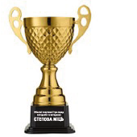 Кубок | Конструкція: • чаша з ручками на ніжці та підставці; • розбірна конструкція; • наявність місця для таблички з гравіюванням. Матеріали: • чаша – метал (алюміній, сталь або еквівалент); • ніжка – метал (алюміній, сталь або еквівалент); • підставка – мармур або еквівалент; • табличка – алюміній; • колір кубка – золотистий. Розміри: • висота – 50–60 см; • діаметр чаші – не менше 18 см; • розмір підставки – не менше 140×140 мм; • розмір таблички – не менше 30×60 мм. Персоналізація: • нанесення напису «Обласні спортивні ігри серед ветеранів та ветеранок "Степова міць"»; • спосіб нанесення – гравіювання на табличці або безпосередньо на підставці. Учасник у складі пропозиції повинен надати фото та технічний опис запропонованого виробу. Допускається пропозиція еквівалентного товару за умови, що його технічні, функціональні та якісні характеристики не гірші за зазначені в цьому технічному завданні. Відхилення габаритних розмірів допускається в межах ±10 % за умови збереження зовнішнього вигляду, функціональності та відповідності призначенню виробу. | Учасник має надати фотографії фактичного товару, що пропонується без брендування (з декількох ракурсів). | Надати характеристки відповідно запитуваних вимог: Конструкція виробу: Матерали виробу: Розміри: | 225 |  | 0.00 | зазначити | зазначити

Вартість пропозиції по ЛОТ 1, грн |  |  |  |  |  | 0.00
2 |  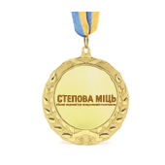 Медаль | Основні характеристики: • Форма: кругла. • Діаметр: не менше 60 мм. • Матеріал: металевий сплав. • Колір: золото. • Наявність вушка для кріплення стрічки. • Стрічка текстильна синьо-жовтого кольору, шириною не менше 30 мм, Довжина не менше 80см. Персоналізація: • На лицьовій стороні – логотип заходу. • На зворотній стороні – напис: «Обласні спортивні ігри серед ветеранів та ветеранок "Степова міць"». • Макет надається Замовником. Тип нанесення: кольорові полімерні наклейки. Діаметр полімерних наклейок повинен відповідати діаметру центральної вставки (посадкового місця) медалі та забезпечувати її повне заповнення. Учасник у складі пропозиції повинен надати фото запропонованої медалі. Допускається пропозиція еквіваленту з технічними та якісними характеристиками не гірше зазначених. | Учасник має надати фотографії фактичного товару, що пропонується без брендування (з декількох ракурсів). | Надати характеристки відповідно запитуваних вимог: Форма: Діаметр: Матеріал: Колір: Наявність вушка для кріплення стрічки. • Стрічка (колір, розміри) | 500 |  | 0.00 | зазначити | зазначити

Вартість пропозиції по ЛОТ 2, грн |  |  |  |  |  | 0.00
3 | 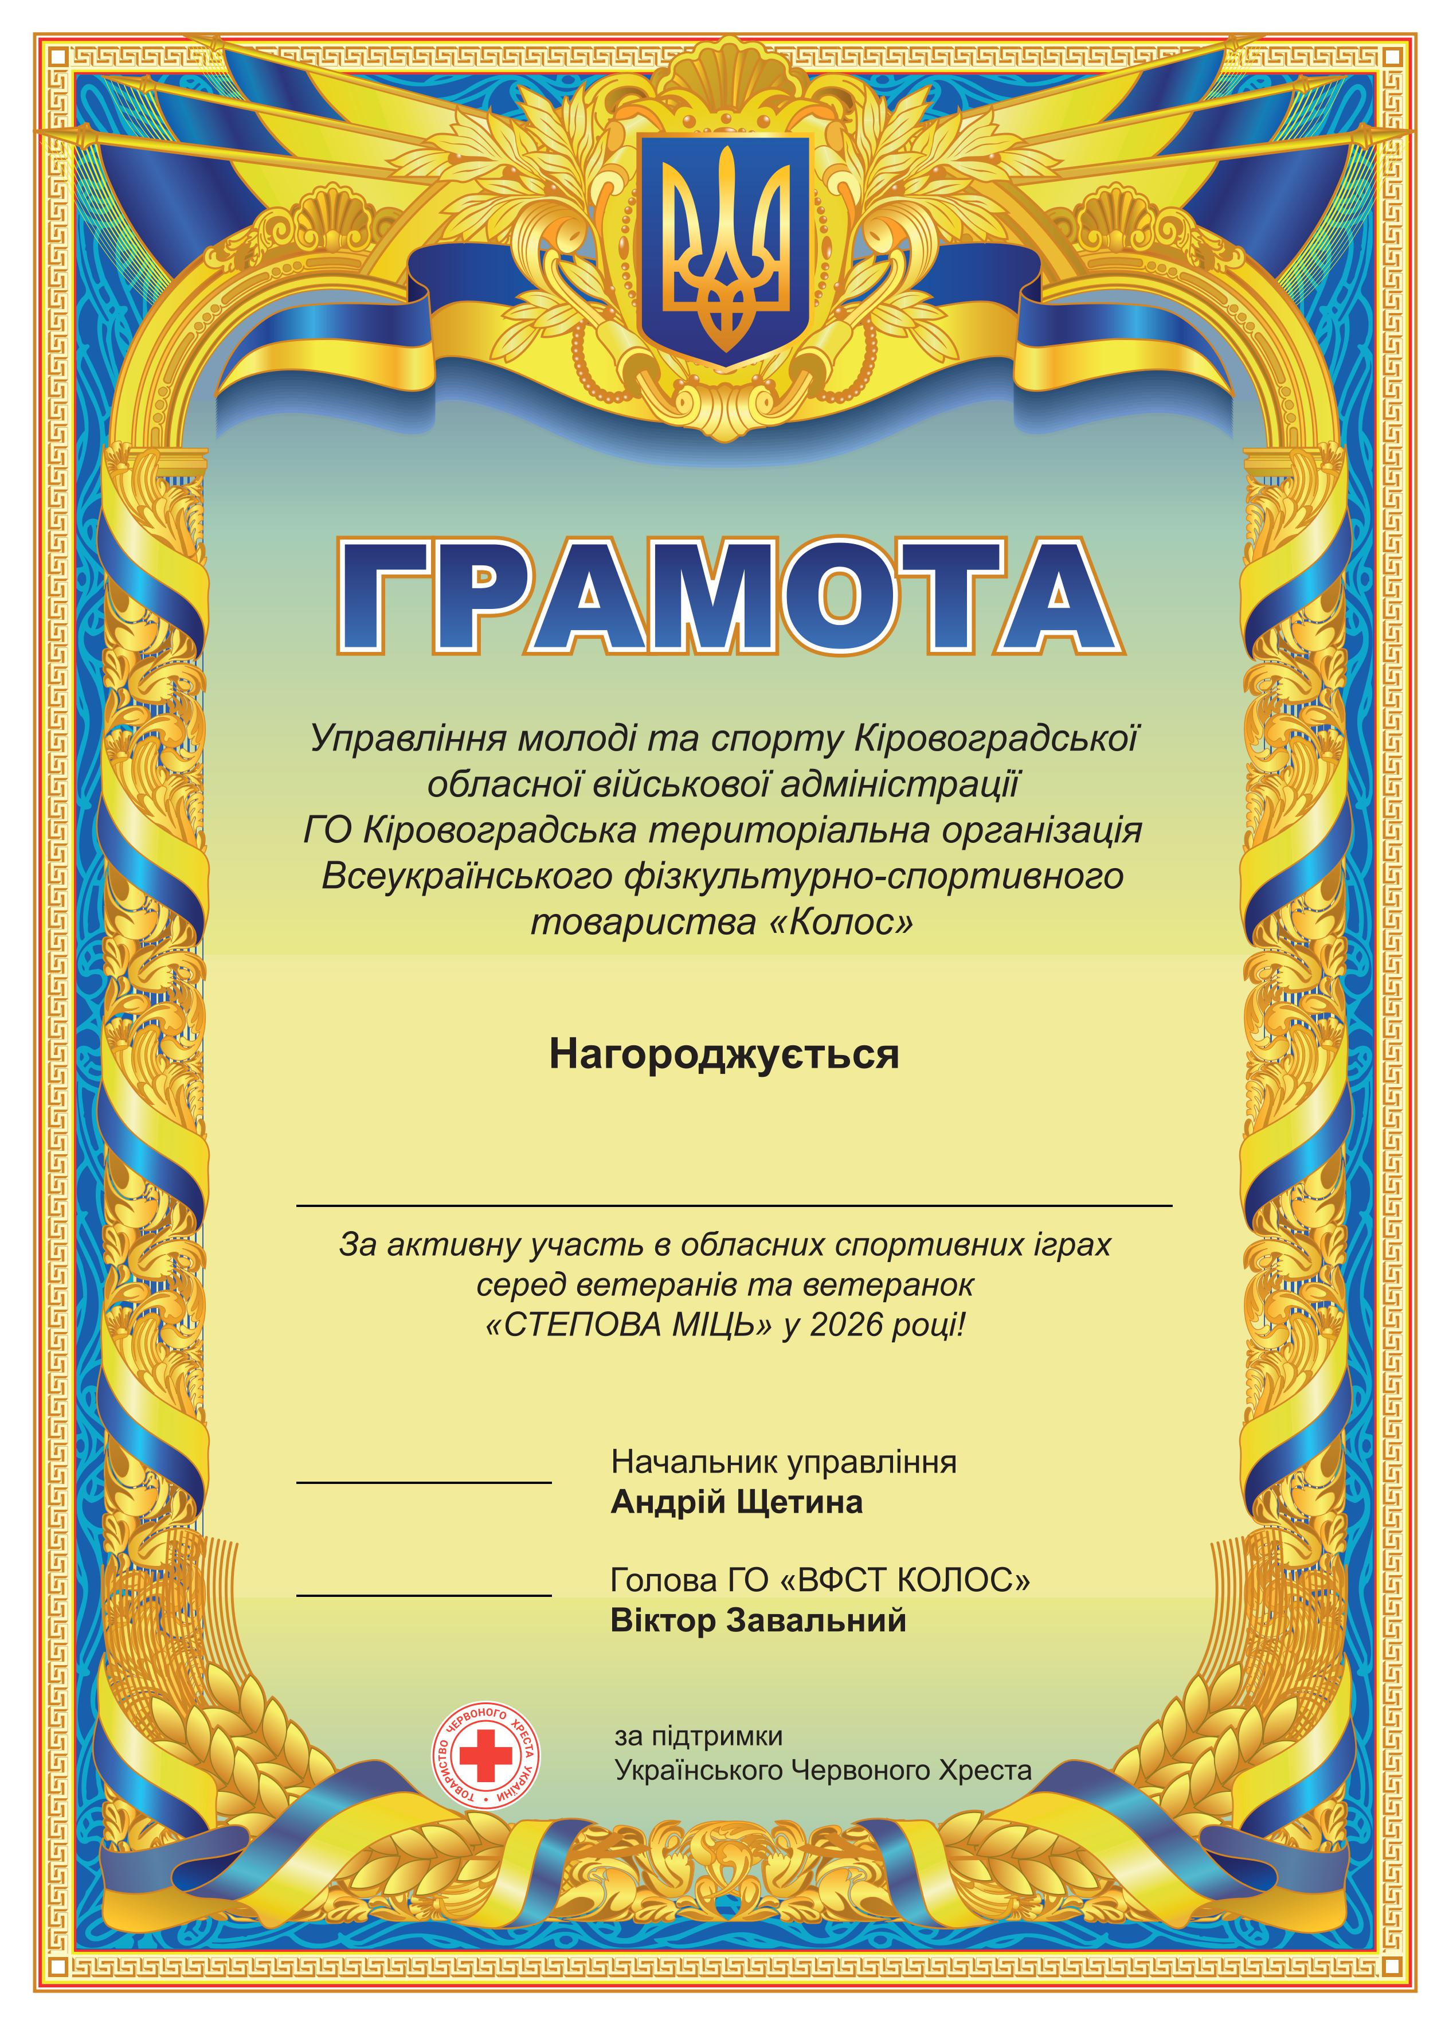 Грамота | • Формат: А4 (210 × 297 мм). • Папір: крейдований. • Щільність паперу: не менше 200 г/м². • Друк: повноколірний односторонній (4+0). • Спосіб друку: офсетний, цифровий або еквівалентний. • Якість друку: чітке зображення та текст без розмиття, зміщення кольорів і видимих дефектів друку. Пакування по 50 шт з маркуванням кількості. Макет надається Замовником. | Зразок не вимагається | Надати характеристки відповідно запитуваних вимог: Тип паперу: Щільність паперу: Спосіб друку: | 500 |  | 0.00 | зазначити | зазначити
 | 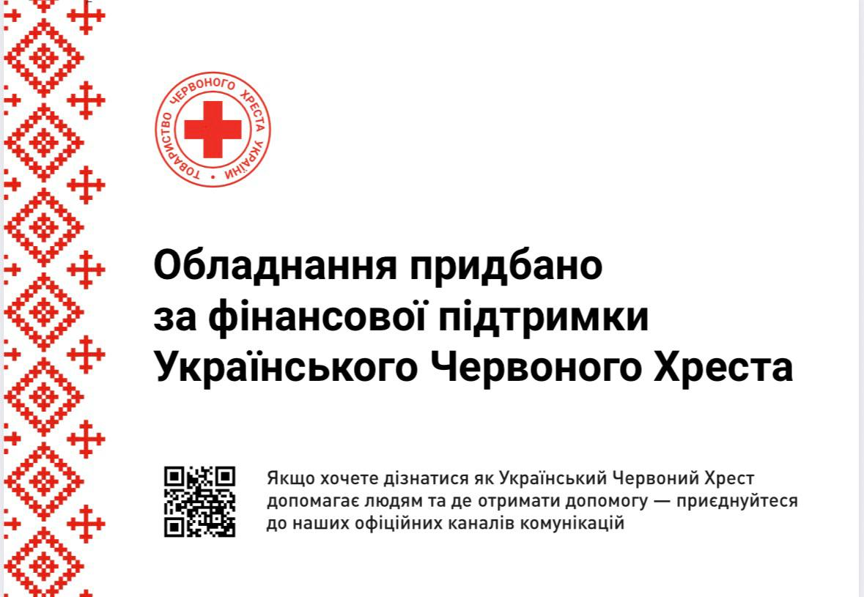 Табличка з композиту | • Розмір: 210 × 300 мм(+-5%) • Матеріал: композит білого кольору. • Нанесення: повноколірний УФ-друк (4+0). • Кріплення: дистанційні тримачі, 4 шт. • Макет надається Замовником. | Зразок не вимагається | Надати характеристки відповідно запитуваних вимог: Матеріал: Розмір: Тип кріплення: | 1 |  | 0.00 | зазначити | зазначити
Вартість пропозиції по ЛОТ 3, грн |  |  |  |  |  | 0.00
Всього вартість пропозиції п, грн* |  |  |  |  |  | 0.00
* Товариство Червоного Хреста України є громадською неприбутковою організацією і просить надати максимальні знижки на товар, вказаний у ціновій пропозиції.
** Закупівля здійснюється окремими лотами.

Оплата здійснюється шляхом безготівкового перерахування коштів за системою 100% післяплати протягом 5-ти робочих днів по факту отримання товару та підписання відповідних накладних. Згідно політик ТЧХУ передплата може застосовуватись лише як виключення та не може перевищувати 50% вартості.

Очікуваний термін поставки товару: до 20 календарних днів з дати укладення договору.

Ми підтверджуємо, що разом з ціновою пропозицією подали Додаток №2 Вимоги до пакування, з підписом та печаткою( за наявності) керівника.
Ми погоджуємось, що всі витрати, пов’язані з пакуванням, маркуванням, доставкою товару, завантажувально-розвантажувальними роботами здійснюються за рахунок Постачальника за наданою адресою.
Ми погоджуємося та ознайомлені з умовами типового Договору ТЧХУ (Додаток №3 до Запиту).
Ми погоджуємося з умовами, що Замовник має право розділити дану закупівлю між декількома постачальниками за умови наявності більш вигідних умов на різні позиції.
Ми погоджуємося з умовами, що Ви можете відхилити нашу чи всі надані пропозиції, та розуміємо, що Ви не обмежені у прийнятті будь-якої іншої пропозиції з більш вигідними для Вас умовами.
Ми погоджуємось зафіксувати цінову пропозицію протягом 90 календарних днів з моменту подачі
Подаючи свою пропозицію ми підтверджуємо повну комплектацію та відповідність умовам зазначеним в Запиті.
Учасники повинні надсилати цінові пропозиції з підписом і печаткою (за наявності)

Дата: |  | Керівник організації/ФОП:____________________________ ( ____________________)
 |  | МП підпис ПІБ

